フロー
ゲーム起動

タイトル画面

クリックしてメニュー画面

メニュー画面

ステージを選択

ゲーム画面

タイトル画面

タイトル画面 | 項目説明 |  | 備考
 | 1 | タイトル画面 | クリックしてメニュー画面に遷移
①
①

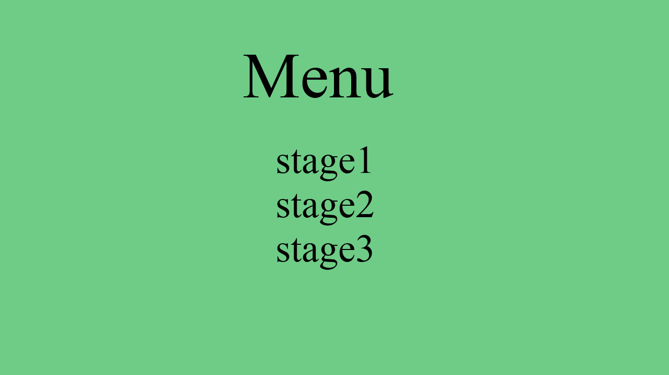
①
①
メニュー画面 | 項目説明 |  | 備考
 | 1 | メニュー画面 | ステージを選択してゲーム画面に遷移。 メニューで選択できるステージは、ステージ１をクリアするとステージ２が解放される。といった具合に進行する。 特殊ステージ案：特定ステージで特定のスコアをたたき出すとエクストラステージが出現。
 | 2 | ステージ

②

ゲーム画面
②
①
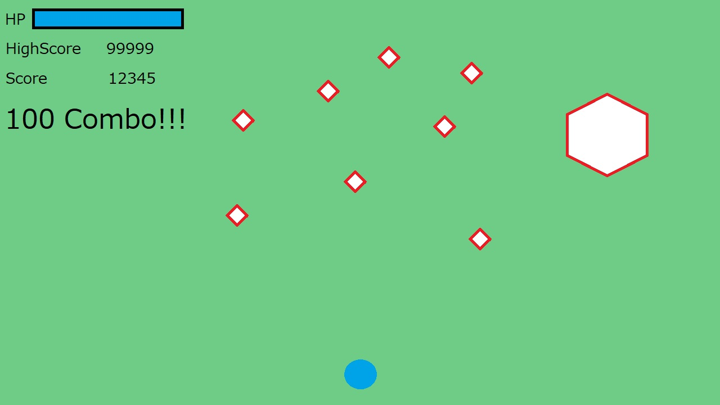
③
⑥
ゲーム画面 | 項目説明 |  | 備考
 | 1 | ゲーム画面 | ゲーム画面 動かない大きい敵、よく動く小さい敵（仮）が出てくる プレイヤーは弾を打って敵を倒す UI配置がクソなので考え直したい 敵に攻撃がHITしたら１コンボ 一定秒数経過でコンボ数リセット 最大コンボ数による何らかの報酬をプレイヤーに与えたい
 | 2 | HPゲージ
④
 | 3 | ハイスコア
⑤
⑥
 | 4 | スコア |  | コンボの定義よろ！
 | 5 | コンボ
 | 6 | 敵
 | 7 | プレイヤー

⑦

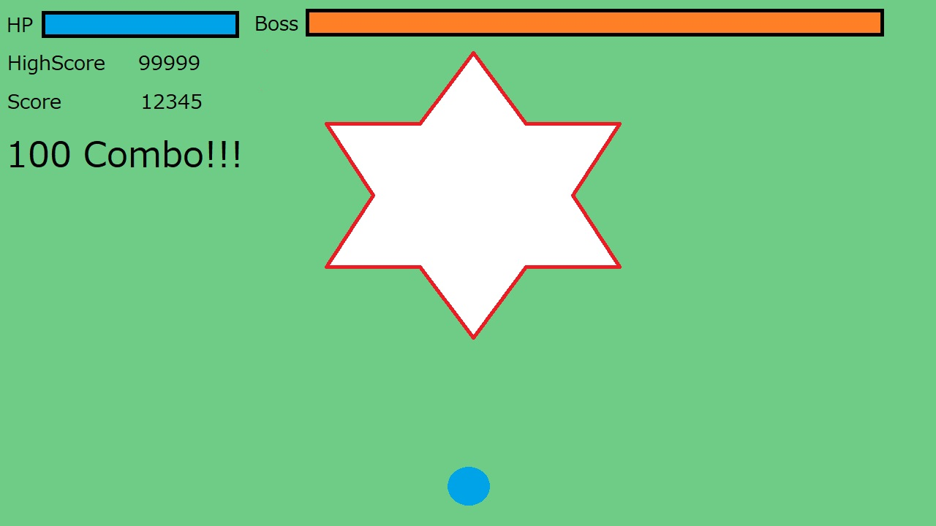
①
ゲーム画面（ボス戦） | 項目説明 |  | 備考
 | 1 | ボスHP | ボス戦
 | 2 | ボス

②

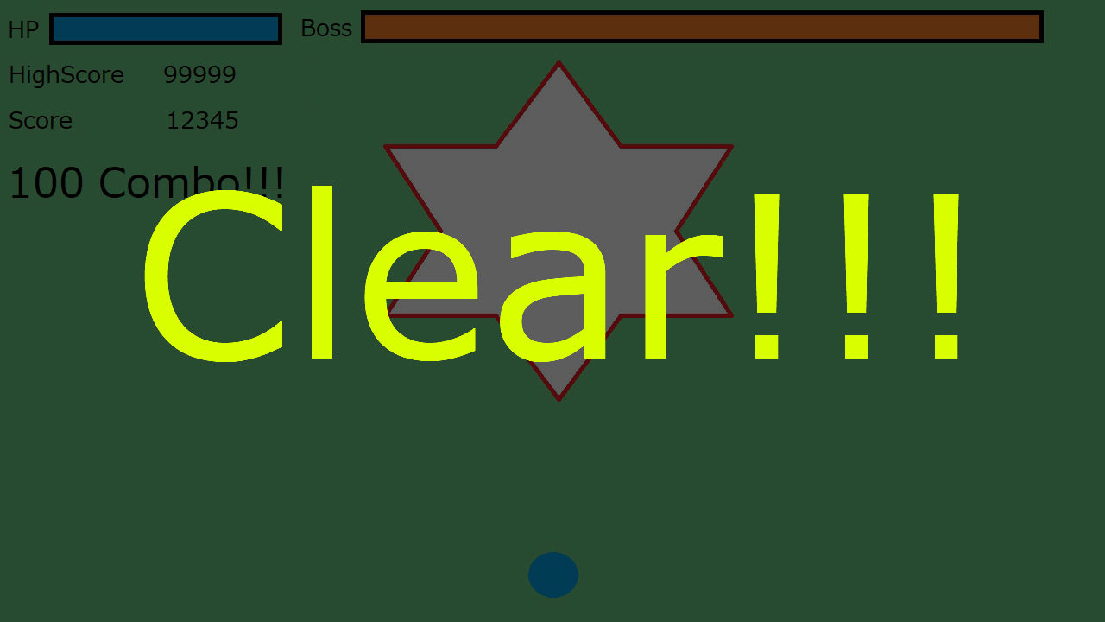
クリア画面 | 項目説明 |  | 備考
 |  |  | クリア画面 画面暗転 クリア表示

プレイヤー

プレイヤー | 項目説明 |  | 備考
 | 1 | プレイヤー | プレイヤー。 方向キーで上下左右に移動 Zキーで弾発射 アイテム取得で1way → 2way → 3wayに変化 HPが無くなると死 被弾か敵に衝突でダメージ 残機制。初期残機は3。 死んでモショットのレベルは維持
 | 2 | 弾

②

①

エネミー

エネミー | 項目説明 | 備考
 |  | 雑魚A ・攻撃種別 狙い撃ち ・出現方法 上、左、右から出てくる ・移動タイプ ①Uターンで画面外に移動 ②出現位置からまっすぐ進む


エネミー | 項目説明 | 備考
 |  | 雑魚B ・攻撃種別 狙い撃ち 渦巻形でばらまく 円形でばらまく ・出現方法 ステージに座標固定で出てくる ・移動タイプ 動かない

アイテム

アイテム | 項目説明 | 備考
 |  | 敵撃破で出現する 取得するとプレイヤーの弾が2way→3wayと増える

